상품제안서
크로커다일 5단 레터링 전자동 우산 | 상품코드: F30878

 |  |  |  |  |  |  | 02-412-0044 | www.easy1.co.kr
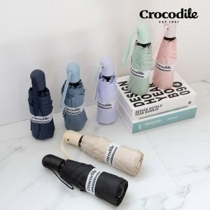

【상세/제작정보】 | 1박스 49개입 택배비:6000원(로젠택배)

【인쇄/포장옵션】 | 실크, 풀칼라, 원단인쇄 1도 / 포장지포장

【공급단가】 | 수량 | 100~ | 300~ | 500~ | 1,000~ | 3,000~
*VAT별도 | 단가 | 15,620원 | 15,370원 | 15,000원 | 14,620원 | 14,370원

【상품 URL】 | https://dev.easy1.co.kr:443/src/goods_detail.php?gdno=30878

